Sheet1
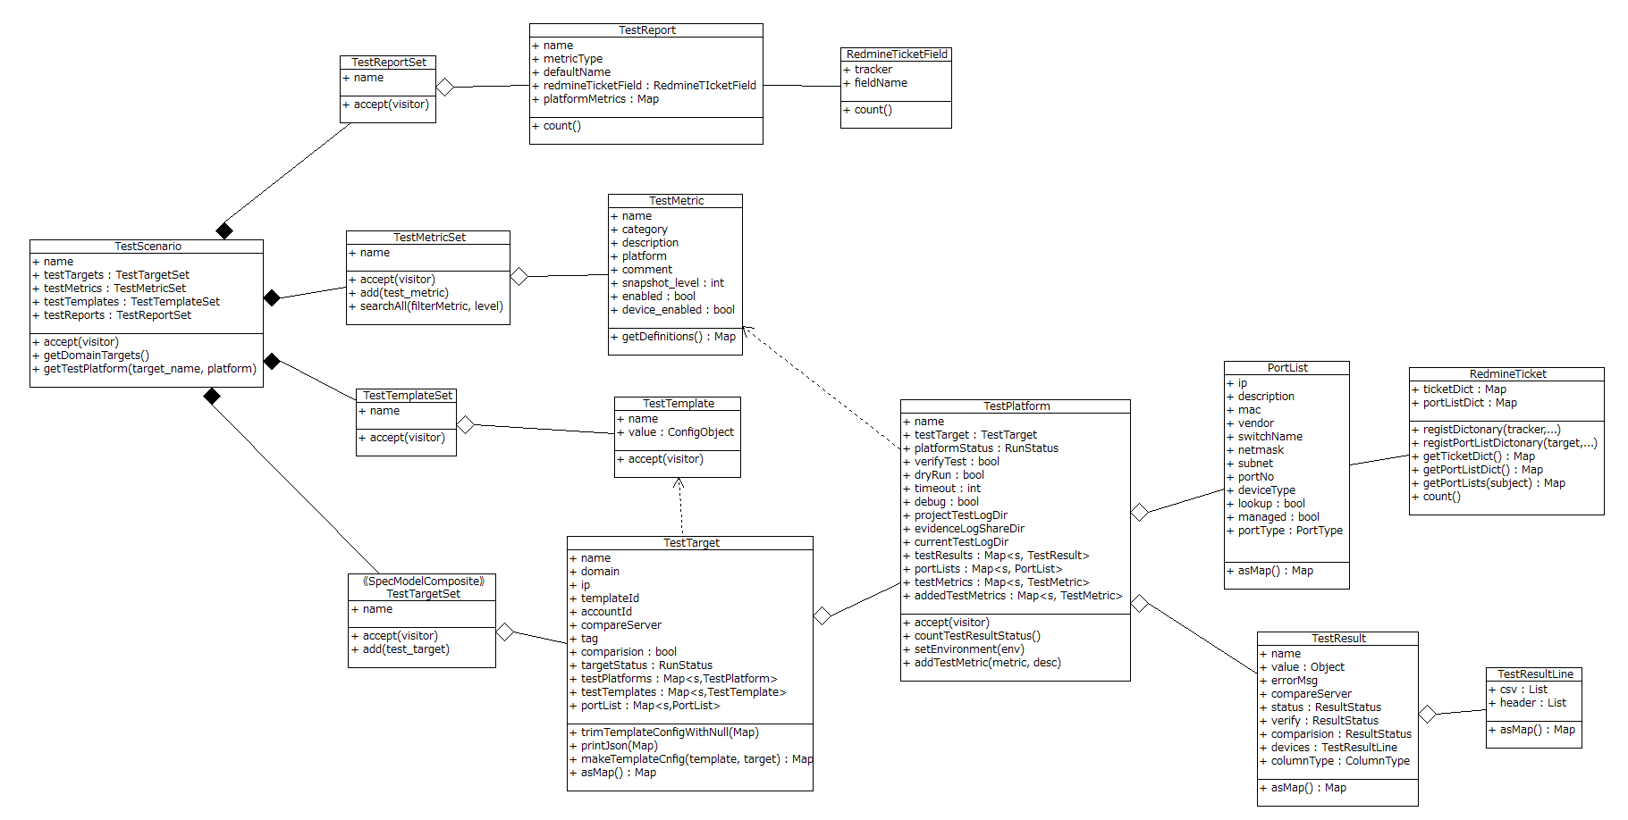
Getconfigモデル クラス図
過去のインベントリデータの取得処理

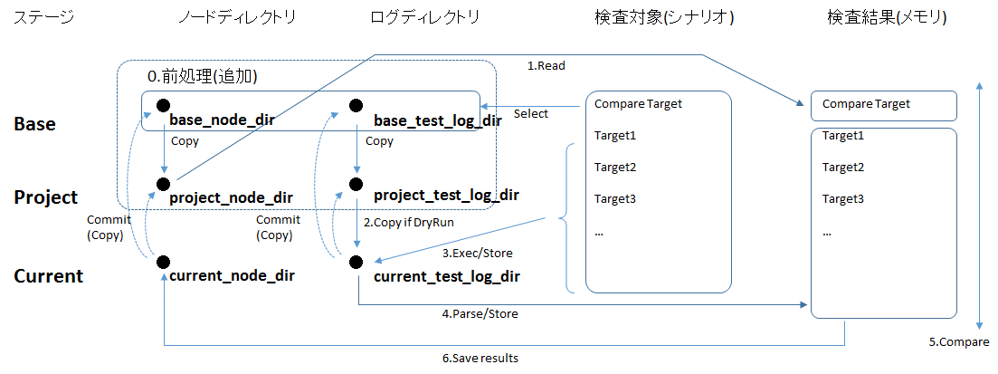

Excel検査仕様
サマリレポート

プラットフォーム検査シナリオ
InfraTestSpec
インベントリ

Compositeモデル

Rev6(プロパティのみ)
